상품제안서
레드빈 트리플 멀티페어링 블루투스 저소음 무선키보드 | 상품코드: F18145

 |  |  |  |  |  |  | 02-412-0044 | www.easy1.co.kr
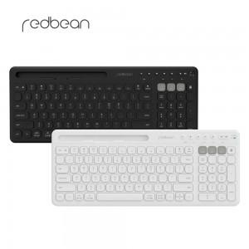

【상세/제작정보】

【인쇄/포장옵션】 | 레이저 / 포장지포장

【공급단가】 | 수량 | 20~ | 100~ | 300~ | 500~ | 1,000~
*VAT별도 | 단가 | 35,910원 | 34,580원 | 33,250원 | 31,920원 | 31,120원

【상품 URL】 | http://www.easy1.co.kr/src/goods_detail.php?gdno=18145

